Sheet1
판정 | 비만

피벗테이블 및 슬라이서 작성
1. '부서'와 '작업복'별 '성별'의 '키', '몸무게', '시력(좌)', '시력(우)'의 평균을 표시하시오.
- '키', '몸무게'는 정수만 표시
- '시력(좌)', '시력(우)'는 소수 첫째 자리까지 표시
2. [개요 형식으로 표시] 보고서 레이아웃을 적용하시오.
3. 행의 총합계와 열의 총합계는 표시하지 않는다.
4. [피벗 스타일 밝게 18] 스타일을 적용하시오,
5, '판정' 슬라이서를 작성하고 '비만'인 데이터 만 추출하시오,
6, '경리과'의 '비만'인 '남자' 데이터은 새로운 시트에 생성되게 하시오.
 |  | 성별 | 값
 |  | 남 |  |  |  | 여
부서 | 작업복 | 평균 : 키(cm) | 평균 : 몸무게(kg) | 평균 : 시력(좌) | 평균 : 시력(우) | 평균 : 키(cm) | 평균 : 몸무게(kg) | 평균 : 시력(좌) | 평균 : 시력(우)
경리과 |  | 165 | 73 | 1.3 | 1.3 | 164 | 72 | 1.1 | 1.1
 | L |  |  |  |  | 160 | 65 | 0.9 | 0.9
 | XL |  |  |  |  | 168 | 78 | 1.2 | 1.2
 | XXL | 165 | 73 | 1.3 | 1.3
교육과 |  | 170 | 85 | 2.0 | 2.0
 | XXL | 170 | 85 | 2.0 | 2.0

피벗테이블

피벗테이블 및 슬라이서 작성
1. '부서'와 '작업복'별 '성별'의 '키', '몸무게', '시력(좌)', '시력(우)'의 평균을 표시하시오.
- '키', '몸무게'는 정수만 표시
- '시력(좌)', '시력(우)'는 소수 첫째 자리까지 표시
2. [개요 형식으로 표시] 보고서 레이아웃을 적용하시오.
3. 행의 총합계와 열의 총합계는 표시하지 않는다.
4. [피벗 스타일 밝게 18] 스타일을 적용하시오,
5, '판정' 슬라이서를 작성하고 '비만'인 데이터 만 추출하시오,
6, '경리과'의 '비만'인 '남자' 데이터은 새로운 시트에 생성되게 하시오.
 |  |  |  | 사원 건강 상태 체크 현황표
사번 | 부서 | 성명 | 성별 | 작업복 | 키(cm) | 몸무게(kg) | 시력(좌) | 시력(우) | BMI(%) | 판정
J0001 | 인사과 | 이철민 | 남 | L | 170 | 70 | 0.8 | 0.8 | 24.2 | 정상
J0002 | 인사과 | 이수희 | 여 | M | 155 | 50 | 1.2 | 1.2 | 20.8 | 정상
J0003 | 경리과 | 박지희 | 여 | XL | 165 | 60 | 1.5 | 1.5 | 22.0 | 정상
J0004 | 교육과 | 최원길 | 남 | XXL | 152 | 75 | 1.5 | 1.5 | 32.5 | 과체중
J0005 | 경리과 | 김진숙 | 여 | S | 155 | 47 | 0.9 | 0.9 | 19.6 | 정상
J0006 | 인사과 | 박남수 | 남 | S | 155 | 40 | 1.2 | 1.2 | 16.6 | 저체중
J0007 | 인사과 | 김연희 | 여 | S | 165 | 43 | 1.3 | 1.3 | 15.8 | 저체중
J0008 | 교육과 | 김형찬 | 남 | XXL | 170 | 85 | 2.0 | 2.0 | 29.4 | 비만
J0009 | 생산과 | 김경수 | 남 | XXL | 162 | 80 | 0.7 | 0.7 | 30.5 | 과체중
J0010 | 생산과 | 이보경 | 여 | M | 160 | 58 | 0.9 | 0.9 | 22.7 | 정상
J0011 | 경리과 | 김미연 | 여 | L | 160 | 65 | 0.9 | 0.9 | 25.4 | 비만
J0012 | 경리과 | 이나령 | 여 | L | 176 | 75 | 1.5 | 1.5 | 24.2 | 정상
J0013 | 영업과 | 최수영 | 여 | S | 163 | 60 | 1.5 | 1.5 | 22.6 | 정상
J0014 | 영업과 | 박보형 | 남 | M | 158 | 50 | 1.5 | 1.5 | 20.0 | 정상
J0015 | 영업과 | 최양철 | 남 | XXL | 180 | 75 | 1.5 | 1.5 | 23.1 | 정상
J0016 | 경리과 | 김성화 | 남 | XL | 176 | 71 | 1.2 | 1.2 | 22.9 | 정상
J0017 | 인사과 | 임인호 | 남 | XL | 163 | 58 | 1.3 | 1.3 | 21.8 | 정상
J0018 | 경리과 | 한명환 | 남 | XXL | 154 | 68 | 0.8 | 0.8 | 28.7 | 비만
J0019 | 경리과 | 김명란 | 여 | S | 157 | 50 | 2.0 | 2.0 | 20.3 | 정상
J0020 | 생산과 | 이영진 | 여 | M | 163 | 49 | 2.0 | 2.0 | 18.4 | 저체중
J0021 | 생산과 | 최연두 | 여 | XXL | 176 | 68 | 1.5 | 1.5 | 22.0 | 정상
J0022 | 교육과 | 이애수 | 남 | XL | 175 | 70 | 1.2 | 1.2 | 22.9 | 정상
J0023 | 교육과 | 정영수 | 남 | L | 162 | 60 | 0.5 | 0.5 | 22.9 | 정상
J0024 | 경리과 | 이선화 | 여 | XL | 168 | 78 | 1.2 | 1.2 | 27.6 | 비만
J0025 | 영업과 | 박찬호 | 남 | S | 150 | 40 | 1.5 | 1.5 | 17.8 | 저체중
J0026 | 경리과 | 박민 | 남 | XXL | 165 | 70 | 1.5 | 1.5 | 25.7 | 비만
J0027 | 경리과 | 이치현 | 남 | XXL | 175 | 80 | 1.5 | 1.5 | 26.1 | 비만

Sheet3
피벗 차트 작성
1. '제작사명', '반품량'의 '가구명'별 '판매량', '실판매량'의 합계를 표시하는 피벗 테이블과 피벗 차트를 새로운 시트에 표시하시오.
2. '반품량'은 '10'단위로 그룹으로 묶으시오.
3. [압축 형식으로 표시] 보고서 레이아웃을 적용하시오.
4. '제작사명'이 'A사', 'D사'인 데이터만 필터링하시오.
5. '반품량'이 '21-30'인 데이터만 필터링하시오.
 | 열 레이블
 | 의자 |  | 장롱 |  | 전체 합계 : 판매량 | 전체 합계 : 실판매량
행 레이블 | 합계 : 판매량 | 합계 : 실판매량 | 합계 : 판매량 | 합계 : 실판매량
A사 |  |  | 600 | 577 | 600 | 577
21-30 |  |  | 600 | 577 | 600 | 577
D사 | 250 | 229 |  |  | 250 | 229
21-30 | 250 | 229 |  |  | 250 | 229
총합계 | 250 | 229 | 600 | 577 | 850 | 806

 | 의자 - 합계 : 판매량 | 의자 - 합계 : 실판매량 | 장롱 - 합계 : 판매량 | 장롱 - 합계 : 실판매량
21-30 |  |  | 600 | 577
21-30 | 250 | 229

피벗차트
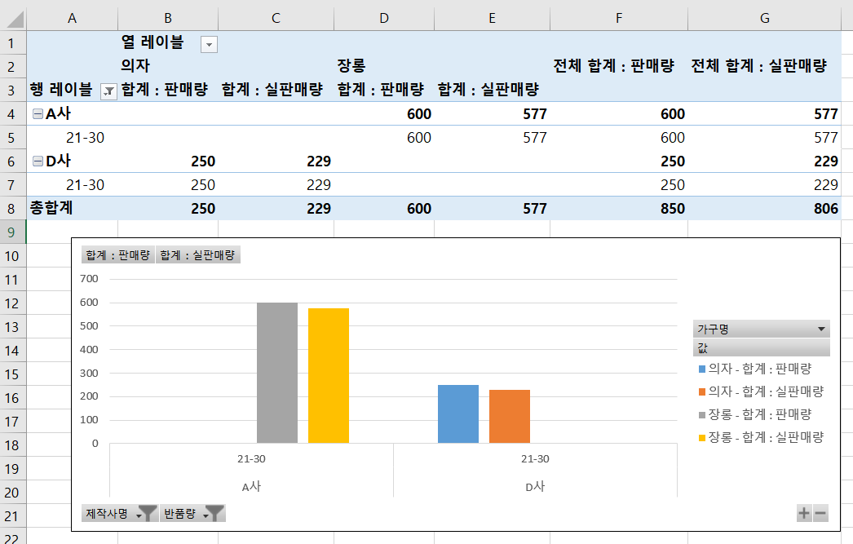
피벗 차트 작성
1. '제작사명', '반품량'의 '가구명'별 '판매량', '실판매량'의 합계를 표시하는 피벗 테이블과 피벗 차트를 새로운 시트에 표시하시오.
2. '반품량'은 '10'단위로 그룹으로 묶으시오.
3. [압축 형식으로 표시] 보고서 레이아웃을 적용하시오.
4. '제작사명'이 'A사', 'D사'인 데이터만 필터링하시오.
5. '반품량'이 '21-30'인 데이터만 필터링하시오.
 |  | 가구판매 현황 보고
가구코드 | 가구명 | 제작사명 | 판매량 | 반품량 | 실판매량
W1 | 장롱 | C사 | 300 | 14 | 286
W2 | 의자 | A사 | 250 | 13 | 237
W3 | 소파 | D사 | 900 | 16 | 884
W4 | 침대 | B사 | 800 | 21 | 779
W5 | 식탁 | C사 | 500 | 20 | 480
W6 | 장롱 | A사 | 600 | 23 | 577
W7 | 장롱 | B사 | 900 | 10 | 890
W8 | 장롱 | C사 | 890 | 13 | 877
W9 | 침대 | B사 | 100 | 1 | 99
W10 | 의자 | A사 | 400 | 10 | 390
W11 | 의자 | C사 | 550 | 12 | 538
W12 | 의자 | D사 | 250 | 21 | 229
W13 | 의자 | A사 | 410 | 5 | 405
W14 | 소파 | B사 | 100 | 12 | 88
W15 | 침대 | A사 | 160 | 18 | 142
W16 | 식탁 | B사 | 180 | 30 | 150
W17 | 식탁 | C사 | 159 | 21 | 138
W18 | 장롱 | C사 | 180 | 10 | 170
W19 | 의자 | A사 | 170 | 10 | 160
W20 | 소파 | D사 | 190 | 9 | 181
W21 | 침대 | B사 | 191 | 9 | 182
W22 | 식탁 | C사 | 189 | 8 | 181
W23 | 식탁 | C사 | 198 | 7 | 191
W24 | 장롱 | C사 | 201 | 8 | 193
W25 | 의자 | A사 | 204 | 9 | 195
W26 | 소파 | D사 | 310 | 10 | 300
W27 | 침대 | B사 | 320 | 16 | 304
W28 | 식탁 | C사 | 410 | 13 | 397
W29 | 식탁 | C사 | 160 | 17 | 143
W30 | 장롱 | C사 | 170 | 19 | 151
W31 | 의자 | A사 | 130 | 20 | 110
W32 | 소파 | D사 | 140 | 19 | 121
W33 | 침대 | B사 | 180 | 16 | 164
W34 | 식탁 | C사 | 187 | 3 | 184
W35 | 소파 | A사 | 140 | 6 | 134
W36 | 소파 | C사 | 130 | 20 | 110
W37 | 소파 | A사 | 110 | 6 | 104
W38 | 소파 | C사 | 120 | 20 | 100

